Previsão Demada
 |  |  | Previsão de Vendas
 |  |  | A: Média Móvel = N4 | B: Média Ponderada | C: Suavizamento Exponencial
Ano |  | Vendas | Previsão de Vendas | Previsão de Vendas | Forecast | 0.9
2023 | Janeiro | $3,154,000
2023 | Fevereiro | $2,850,000
2023 | Março | $3,116,000
2023 | Abril | $2,964,000
2023 | Maio | $3,078,000 | $3,021,000 | $3,005,800
2023 | Junho | $3,002,000 | $3,002,000 | $3,028,600 | $2,770,200
2023 | Julho | $3,192,000 | $3,040,000 | $3,028,600 | $2,978,820
2023 | Agosto | $3,268,000 | $3,059,000 | $3,089,400 | $3,170,682
2023 | Setembro | $3,154,000 | $3,135,000 | $3,173,000 | $3,258,268
2023 | Outubro | $3,230,000 | $3,154,000 | $3,180,600 | $3,164,427
2023 | Novembro | $3,496,000 | $3,211,000 | $3,211,000 | $3,223,443
2023 | Dezembro | $3,496,000 | $3,287,000 | $3,325,000 | $3,468,744
2024 | Janeiro |  | $3,344,000 | $3,408,600 | $3,493,274
 | Vendas | Previsão de Vendas
Janeiro | $0
Fevereiro | $0
Março | $0
Abril | $0
Maio | $0 | 0
Junho | $0 | 0
Julho | $0 | 0
Agosto | $0 | 0
Setembro | $0 | 0
Outubro | $0 | 0
Novembro | $0 | 0
Dezembro | $0 | 0
Janeiro |  | 0
 | Vendas | Previsão de Vendas
Janeiro | $0
Fevereiro | $0
Março | $0
Abril | $0
Maio | $0 | 0.00
Junho | $0 | 0.00
Julho | $0 | 0.00
Agosto | $0 | 0.00
Setembro | $0 | 0.00
Outubro | $0 | 0.00
Novembro | $0 | 0.00
Dezembro | $0 | 0.00
Janeiro |  | 0.00
 | Vendas | Forecast
Janeiro | $0
Fevereiro | $0
Março | $0
Abril | $0
Maio | $0
Junho | $0 | 0
Julho | $0 | 0
Agosto | $0 | 0
Setembro | $0 | 0
Outubro | $0 | 0
Novembro | $0 | 0
Dezembro | $0 | 0
Janeiro |  | 0
2024 | Fevereiro
2024 | Março
2024 | Abril
2024 | Maio
2024 | Junho
2024 | Julho
2024 | Agosto
2024 | Setembro
2024 | Outubro
2024 | Novembro
2024 | Dezembro

Pesquisa venda Celular
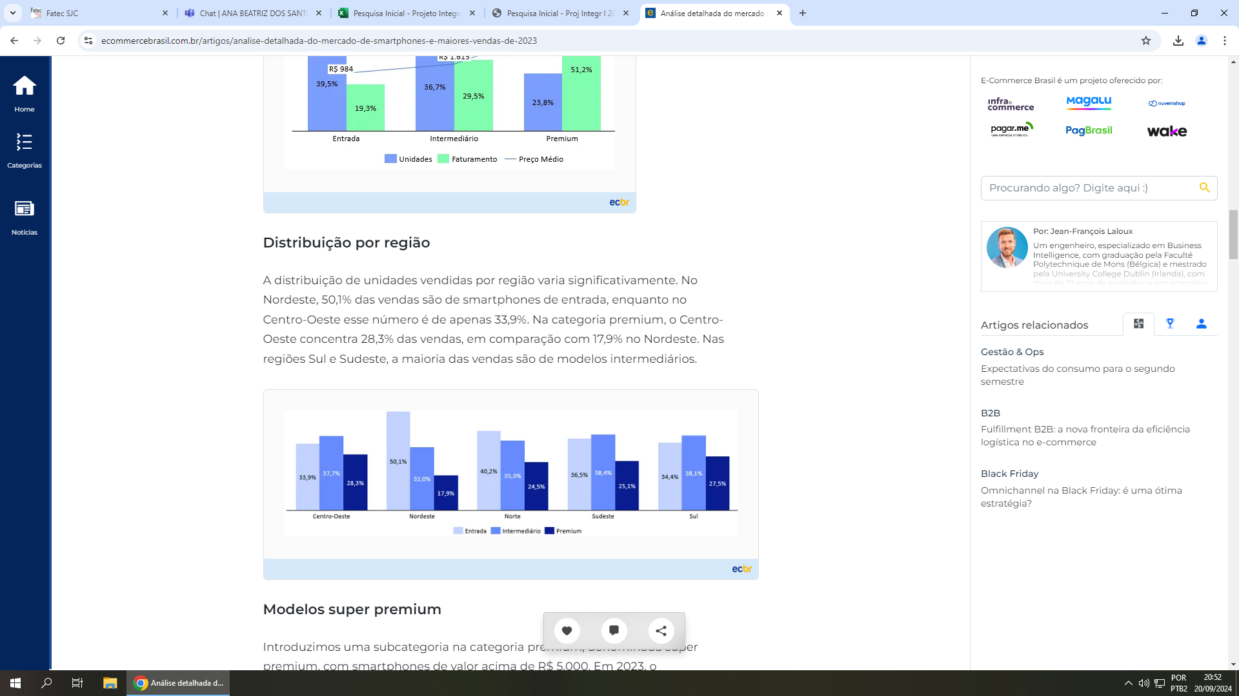
Fonte: | https://www.ecommercebrasil.com.br/artigos/analise-detalhada-do-mercado-de-smartphones-e-maiores-vendas-de-2023

Planilha2


